CollectiveAccess
Image | Object | Description | Date
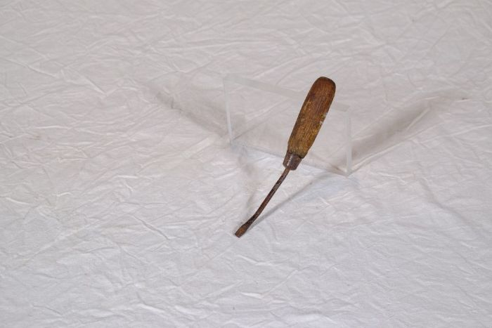 | Schraubenzieher (A1192) | Schrauben und damit auch Schraubenzieher gewannen erst seit der industriellen Revolution und der damit einhergehenden Entwicklung von Werkzeugmaschinen an Bedeutung. Erst diese ermöglichten die Produktion von Schrauben in größerer Anzahl und lösten deren Fertigung von Hand allmählich ab. Auch wenn das Prinzip des Schraubgewindes schon seit der Antike bekannt war, konnte es sich erst mit der industriellen Fertigung von Schrauben ab etwa der Mitte des 19. Jahrhunderts flächendeckend durchsetzen. Zuvor war es gebräuchlich, Verbindungen mit Zapfen, Dübeln oder geschmiedeten Nägeln zu befestigen.
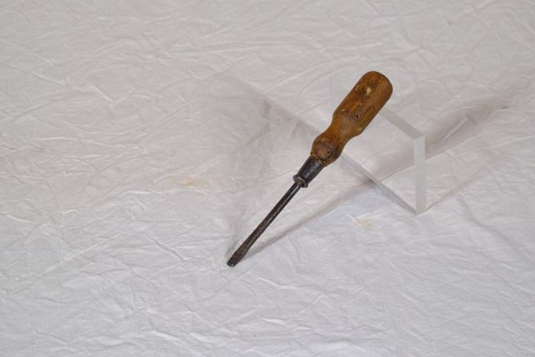 | Schraubenzieher (A1193) | Schrauben und damit auch Schraubenzieher gewannen erst seit der industriellen Revolution und der damit einhergehenden Entwicklung von Werkzeugmaschinen an Bedeutung. Erst diese ermöglichten die Produktion von Schrauben in größerer Anzahl und lösten deren Fertigung von Hand allmählich ab. Auch wenn das Prinzip des Schraubgewindes schon seit der Antike bekannt war, konnte es sich erst mit der industriellen Fertigung von Schrauben ab etwa der Mitte des 19. Jahrhunderts flächendeckend durchsetzen. Zuvor war es gebräuchlich, Verbindungen mit Zapfen, Dübeln oder geschmiedeten Nägeln zu befestigen.

